LAYOUT
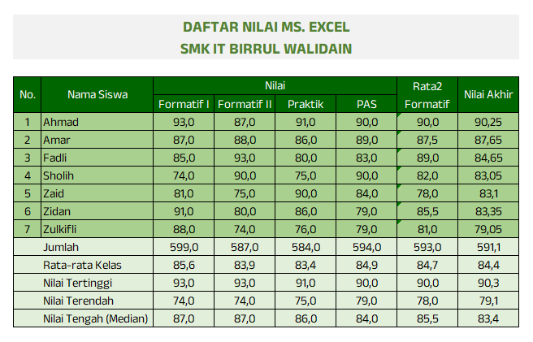
DAFTAR NILAI MS. EXCEL
SMK IT BIRRUL WALIDAIN

No. | Nama Siswa | Nilai |  |  |  | Rata2 Formatif | Nilai Akhir
 |  | Formatif I | Formatif II | Praktik | PAS
1 | Ahmad | 93.00 | 87.00 | 91.00 | 90.00 | 90.00 | 90.25 | sdfdf
2 | Amar | 87.00 | 88.00 | 86.00 | 89.00 | 87.50 | 87.65
3 | Fadli | 85.00 | 93.00 | 80.00 | 83.00 | 89.00 | 84.65
4 | Sholih | 74.00 | 90.00 | 75.00 | 90.00 | 82.00 | 83.05
5 | Zaid | 81.00 | 75.00 | 90.00 | 84.00 | 78.00 | 83.10
6 | Zidan | 91.00 | 80.00 | 86.00 | 79.00 | 85.50 | 83.35
7 | Zulkifli | 88.00 | 74.00 | 76.00 | 79.00 | 81.00 | 79.05
Jumlah |  | 599.00 | 587.00 | 584.00 | 594.00 | 593.00 | 591.10
Rata-rata Kelas |  | 85.57 | 83.86 | 83.43 | 84.86 | 84.71 | 84.44
Nilai Tertinggi |  | 93.00 | 93.00 | 91.00 | 90.00 | 90.00 | 90.25
Nilai Terendah |  | 74.00 | 74.00 | 75.00 | 79.00 | 78.00 | 79.05
Nilai Tengah (Median) |  | 87.00 | 87.00 | 86.00 | 84.00 | 85.50 | 83.35

Petunjuk:
1. Nilai Akhir : 40% Rata2 + 25% Praktik + 35% PAS
2. Semua font anek latin (Font ada di dalam folder), ukuran 11pt. Kecuali Judul ukuran 14pt |  |  |  |  |  |  |  |  | Untuk mewarnai sel atau range
3. Hasil akhir seperti gambar di samping kanan
3. Jika hasilnya sudah jadi seperti gambar di samping, silakan copy sheet kemudian ganti nama sheet |  |  |  |  |  |  |  |  | Untuk memberikan warna pada font
menjadi grafik
 |  |  |  |  |  |  |  |  | Untuk memberikan border pada sel atau range

LATIHAN LAYOUT
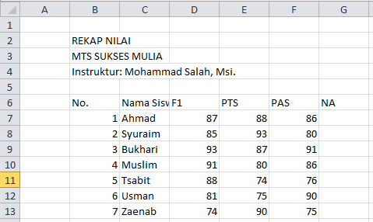
UJI KOMPETENSI EXCEL
LKP BUKHARI COURSE
Instruktur : Dr. Ahmad Bukhori,Lc., M.Kom.

No. | Nama Peserta | formula |  |  | Nilai Akhir
 |  | Dasar | menengah | mahir
1 | Muzammil | 75 | 89 | 80 | 81.3
2 | Syuraim | 96 | 77 | 76 | 83.0
3 | Yusuf | 88 | 95 | 83 | 88.7
4 | Ahmad | 85 | 88 | 88 | 87.0
5 | Maryam | 80 | 81 | 83 | 81.3
6 | Abdurrohman | 95 | 80 | 93 | 89.3
7 | Aisyah | 78 | 92 | 82 | 84.0
Rata-Rata |  | 85.3 | 86.0 | 83.6 | 85.0
DAFTAR NILAI
DAFTAR NILAI

